運賃・費用
 |  |  | 北海道 | 北東北 | 北東北 | 北東北 | 南東北 | 南東北 | 南東北 | 関東 | 関東 | 関東 | 関東 | 関東 | 関東 | 関東 | 関東 | 信越 | 信越 | 北陸 | 北陸 | 北陸 | 中部 | 中部 | 中部 | 中部 | 関西 | 関西 | 関西 | 関西 | 関西 | 関西 | 中国 | 中国 | 中国 | 中国 | 中国 | 四国 | 四国 | 四国 | 四国 | 九州 | 九州 | 九州 | 九州 | 九州 | 九州 | 九州 | 沖縄
サイズ |  |  | 北海道 | 青森 | 秋田 | 岩手 | 宮城 | 山形 | 福島 | 東京 | 神奈川 | 千葉 | 埼玉 | 茨城 | 栃木 | 山梨 | 群馬 | 新潟 | 長野 | 富山 | 石川 | 福井 | 静岡 | 愛知 | 三重 | 岐阜 | 大阪 | 京都 | 奈良 | 滋賀 | 兵庫 | 和歌山 | 島根 | 鳥取 | 山口 | 広島 | 岡山 | 愛媛 | 香川 | 高知 | 徳島 | 福岡 | 佐賀 | 長崎 | 熊本 | 大分 | 宮崎 | 鹿児島 | 沖縄
120 | A3レギュラー（45*32*23.5） | 262 | 2160 | 1435 | 1435 | 1435 | 1335 | 1335 | 1335 | 1065 | 1065 | 1065 | 1065 | 1065 | 1065 | 1065 | 1065 | 1235 | 1235 | 1185 | 1185 | 1185 | 1185 | 1185 | 1185 | 1185 | 1065 | 1065 | 1065 | 1065 | 1065 | 1065 | 1185 | 1185 | 1185 | 1185 | 1185 | 885 | 885 | 885 | 885 | 1085 | 1085 | 1085 | 1085 | 1085 | 1085 | 1085 | 2760
100 | A3浅（44.5*31*17.5） | 245 | 1960 | 1395 | 1395 | 1395 | 1295 | 1295 | 1295 | 1195 | 1195 | 1195 | 1195 | 1195 | 1195 | 1195 | 1195 | 1195 | 1195 | 1145 | 1145 | 1145 | 1145 | 1145 | 1145 | 1145 | 1065 | 1065 | 1065 | 1065 | 1065 | 1065 | 1145 | 1145 | 1145 | 1145 | 1145 | 845 | 845 | 845 | 845 | 1195 | 1195 | 1195 | 1195 | 1195 | 1195 | 1195 | 2260
100 | A3ダブル（45*31*17.5） | 334 | 1960 | 1395 | 1395 | 1395 | 1295 | 1295 | 1295 | 1195 | 1195 | 1195 | 1195 | 1195 | 1195 | 1195 | 1195 | 1195 | 1195 | 1145 | 1145 | 1145 | 1145 | 1145 | 1145 | 1145 | 1065 | 1065 | 1065 | 1065 | 1065 | 1065 | 1145 | 1145 | 1145 | 1145 | 1145 | 845 | 845 | 845 | 845 | 1195 | 1195 | 1195 | 1195 | 1195 | 1195 | 1195 | 2260
80 | A4小（31*22*20.5） | 209 | 1740 | 1015 | 1015 | 1015 | 915 | 915 | 915 | 815 | 815 | 815 | 815 | 815 | 815 | 815 | 815 | 815 | 815 | 765 | 765 | 765 | 765 | 765 | 765 | 765 | 695 | 695 | 695 | 695 | 695 | 695 | 765 | 765 | 765 | 765 | 765 | 665 | 665 | 665 | 665 | 815 | 815 | 815 | 815 | 815 | 815 | 815 | 1740
100 | A4大（31*22*30.5） | 217 | 1960 | 1395 | 1395 | 1395 | 1295 | 1295 | 1295 | 1195 | 1195 | 1195 | 1195 | 1195 | 1195 | 1195 | 1195 | 1195 | 1195 | 1145 | 1145 | 1145 | 1145 | 1145 | 1145 | 1145 | 1065 | 1065 | 1065 | 1065 | 1065 | 1065 | 1145 | 1145 | 1145 | 1145 | 1145 | 845 | 845 | 845 | 845 | 1195 | 1195 | 1195 | 1195 | 1195 | 1195 | 1195 | 2260
80 | A4特小（31*22*10.5） | 207 | 1740 | 1015 | 1015 | 1015 | 915 | 915 | 915 | 815 | 815 | 815 | 815 | 815 | 815 | 815 | 815 | 815 | 815 | 765 | 765 | 765 | 765 | 765 | 765 | 765 | 695 | 695 | 695 | 695 | 695 | 695 | 765 | 765 | 765 | 765 | 765 | 665 | 665 | 665 | 665 | 815 | 815 | 815 | 815 | 815 | 815 | 815 | 1740
120 | L四切（56.5*41*16） | 387 | 2160 | 1435 | 1435 | 1435 | 1335 | 1335 | 1335 | 1065 | 1065 | 1065 | 1065 | 1065 | 1065 | 1065 | 1065 | 1235 | 1235 | 1185 | 1185 | 1185 | 1185 | 1185 | 1185 | 1185 | 1065 | 1065 | 1065 | 1065 | 1065 | 1065 | 1185 | 1185 | 1185 | 1185 | 1185 | 885 | 885 | 885 | 885 | 1085 | 1085 | 1085 | 1085 | 1085 | 1085 | 1085 | 2760
100 | B4（38*27.5*26.5） | 235 | 1960 | 1395 | 1395 | 1395 | 1295 | 1295 | 1295 | 1195 | 1195 | 1195 | 1195 | 1195 | 1195 | 1195 | 1195 | 1195 | 1195 | 1145 | 1145 | 1145 | 1145 | 1145 | 1145 | 1145 | 1065 | 1065 | 1065 | 1065 | 1065 | 1065 | 1145 | 1145 | 1145 | 1145 | 1145 | 845 | 845 | 845 | 845 | 1195 | 1195 | 1195 | 1195 | 1195 | 1195 | 1195 | 2260
100 | F1封書（40*24/23.5） | 224 | 1960 | 1395 | 1395 | 1395 | 1295 | 1295 | 1295 | 1195 | 1195 | 1195 | 1195 | 1195 | 1195 | 1195 | 1195 | 1195 | 1195 | 1145 | 1145 | 1145 | 1145 | 1145 | 1145 | 1145 | 1065 | 1065 | 1065 | 1065 | 1065 | 1065 | 1145 | 1145 | 1145 | 1145 | 1145 | 845 | 845 | 845 | 845 | 1195 | 1195 | 1195 | 1195 | 1195 | 1195 | 1195 | 2260
100 | F2封書（45*25*23.5） | 252 | 1960 | 1395 | 1395 | 1395 | 1295 | 1295 | 1295 | 1195 | 1195 | 1195 | 1195 | 1195 | 1195 | 1195 | 1195 | 1195 | 1195 | 1145 | 1145 | 1145 | 1145 | 1145 | 1145 | 1145 | 1065 | 1065 | 1065 | 1065 | 1065 | 1065 | 1145 | 1145 | 1145 | 1145 | 1145 | 845 | 845 | 845 | 845 | 1195 | 1195 | 1195 | 1195 | 1195 | 1195 | 1195 | 2260

 |  | 北海道 | 北東北 | 北東北 | 北東北 | 南東北 | 南東北 | 南東北 | 関東 | 関東 | 関東 | 関東 | 関東 | 関東 | 関東 | 関東 | 信越 | 信越 | 北陸 | 北陸 | 北陸 | 中部 | 中部 | 中部 | 中部 | 関西 | 関西 | 関西 | 関西 | 関西 | 関西 | 中国 | 中国 | 中国 | 中国 | 中国 | 四国 | 四国 | 四国 | 四国 | 九州 | 九州 | 九州 | 九州 | 九州 | 九州 | 九州 | 沖縄
 |  | 北海道 | 青森 | 秋田 | 岩手 | 宮城 | 山形 | 福島 | 東京 | 神奈川 | 千葉 | 埼玉 | 茨城 | 栃木 | 山梨 | 群馬 | 新潟 | 長野 | 富山 | 石川 | 福井 | 静岡 | 愛知 | 三重 | 岐阜 | 大阪 | 京都 | 奈良 | 滋賀 | 兵庫 | 和歌山 | 島根 | 鳥取 | 山口 | 広島 | 岡山 | 愛媛 | 香川 | 高知 | 徳島 | 福岡 | 佐賀 | 長崎 | 熊本 | 大分 | 宮崎 | 鹿児島 | 沖縄
 | 60 | 1540 | 975 | 975 | 975 | 875 | 875 | 875 | 775 | 775 | 775 | 775 | 775 | 775 | 775 | 775 | 775 | 775 | 725 | 725 | 725 | 725 | 725 | 725 | 725 | 675 | 675 | 675 | 675 | 675 | 675 | 725 | 725 | 725 | 725 | 725 | 625 | 625 | 625 | 625 | 775 | 775 | 775 | 775 | 775 | 775 | 775 | 1240
 | 80 | 1740 | 1015 | 1015 | 1015 | 915 | 915 | 915 | 815 | 815 | 815 | 815 | 815 | 815 | 815 | 815 | 815 | 815 | 765 | 765 | 765 | 765 | 765 | 765 | 765 | 695 | 695 | 695 | 695 | 695 | 695 | 765 | 765 | 765 | 765 | 765 | 665 | 665 | 665 | 665 | 815 | 815 | 815 | 815 | 815 | 815 | 815 | 1740
 | 100 | 1960 | 1395 | 1395 | 1395 | 1295 | 1295 | 1295 | 1195 | 1195 | 1195 | 1195 | 1195 | 1195 | 1195 | 1195 | 1195 | 1195 | 1145 | 1145 | 1145 | 1145 | 1145 | 1145 | 1145 | 1065 | 1065 | 1065 | 1065 | 1065 | 1065 | 1145 | 1145 | 1145 | 1145 | 1145 | 845 | 845 | 845 | 845 | 1195 | 1195 | 1195 | 1195 | 1195 | 1195 | 1195 | 2260
 | 120 | 2160 | 1435 | 1435 | 1435 | 1335 | 1335 | 1335 | 1065 | 1065 | 1065 | 1065 | 1065 | 1065 | 1065 | 1065 | 1235 | 1235 | 1185 | 1185 | 1185 | 1185 | 1185 | 1185 | 1185 | 1065 | 1065 | 1065 | 1065 | 1065 | 1065 | 1185 | 1185 | 1185 | 1185 | 1185 | 885 | 885 | 885 | 885 | 1085 | 1085 | 1085 | 1085 | 1085 | 1085 | 1085 | 2760
 | 140 | 2380 | 1715 | 1715 | 1715 | 1615 | 1615 | 1615 | 1355 | 1355 | 1355 | 1355 | 1355 | 1355 | 1355 | 1355 | 1515 | 1515 | 1465 | 1465 | 1465 | 1465 | 1465 | 1465 | 1465 | 1355 | 1355 | 1355 | 1355 | 1355 | 1355 | 1465 | 1465 | 1465 | 1465 | 1465 | 1065 | 1065 | 1065 | 1065 | 1355 | 1355 | 1355 | 1355 | 1355 | 1355 | 1355 | 3280
 | 160 | 25803 | 1755 | 1755 | 1755 | 1655 | 1655 | 1655 | 1375 | 1375 | 1375 | 1375 | 1375 | 1375 | 1375 | 1375 | 1555 | 1555 | 1505 | 1505 | 1505 | 1505 | 1505 | 1505 | 1505 | 1375 | 1375 | 1375 | 1375 | 1375 | 1375 | 1505 | 1505 | 1505 | 1505 | 1505 | 1105 | 1105 | 1105 | 1105 | 1375 | 1375 | 1375 | 1375 | 1375 | 1375 | 1375 | 3780
 | コンパクト | 900 | 700 | 700 | 700 | 650 | 650 | 650 | 600 | 600 | 600 | 600 | 600 | 600 | 600 | 600 | 600 | 600 | 550 | 550 | 550 | 550 | 550 | 550 | 550 | 550 | 550 | 550 | 550 | 550 | 550 | 550 | 550 | 550 | 550 | 550 | 550 | 550 | 550 | 550 | 600 | 600 | 600 | 600 | 600 | 600 | 600 | 750

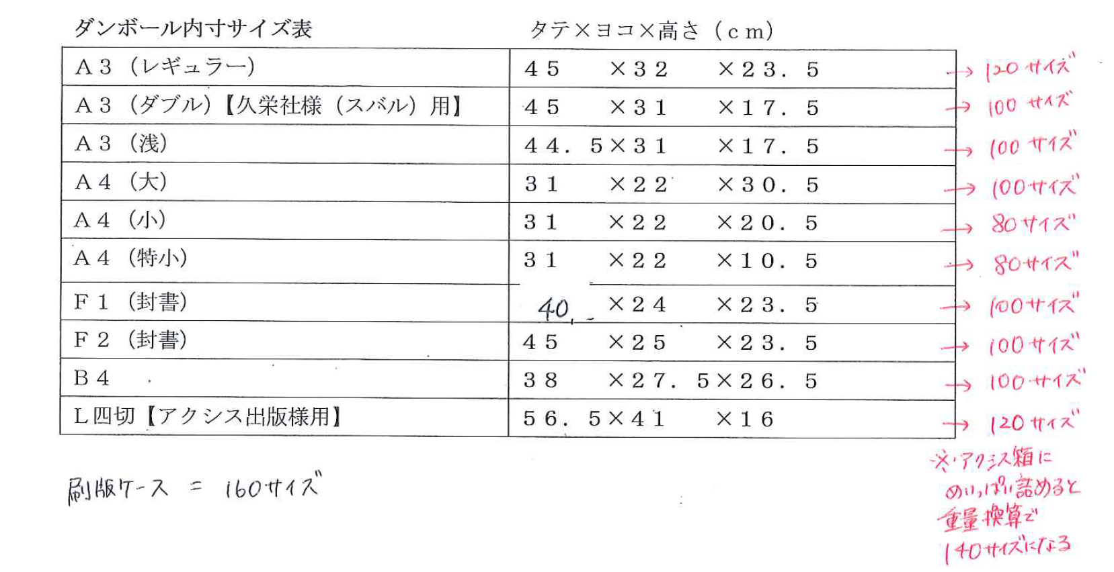
 |  | データベース使用料 | ターゲット設計費 | 基本セグメント料 | 追加項目費
 | A | 80000 | 50000 | 30000 | 20000
 | P | 200000 | 50000 | 30000 | 20000
 | D | 200000 | 50000 | 30000 | 20000
 | B | 200000 | 50000 | 30000 | 20000

 | OPP袋 | 3.2
 | 内職
 |  | 0
 | 1点 | 5
 | 2点 | 6
 | 3点 | 7
 | 4点 | 8
 | 5点 | 10

